001-044-78055
 ASOCIACION DE USUARIOS DE LA EMPRESA COMUNITARIA DE ACUEDUCTO Y ALCANTARILLADO DE CAIMALITO ESP NIT 900.017.239-2 |  |  |  |  |  |  |  |  |  |  | Aportes por administración de acueducto comunitario
 |  |  |  |  |  |  |  |  |  |  |  |  |  | No desperdicies el agua ¡Cuidala!

 |  |  |  |  |  |  |  |  |  |  |  |  |  |  |  |  | NO APORTE

 |  |  |  |  |  |  |  |  |  |  |  |  |  |  |  |  | MATRICULA
 |  |  |  |  |  |  | Abonos disponibles
 |  |  |  |  |  |  | 0 |  |  |  |  |  |  |  |  |  | ESTADO

 |  |  |  |  |  |  | Certificación |  |  |  |  |  |  |  |  |  | SISTEMA DE INFORMACION SAI - 4.4.0 | 2022.12.23
 |  |  |  |  |  |  | No certificado |  |  |  |  |  |  |  |  |  | NO COLOQUES SELLOS SOBRE EL CODIGO QR

SUSCRIPTOR / PREDIO
Referencia |  | Nombre del titular |  |  |  |  |  |  |  |  |  | Ciclo |  | Estrato |  | Tipo predio |  |  |  | Clase de uso

Medidor N° |  |  |  | Diametro |  |  |  | Dirección/Sector |  |  |  |  |  | Casa |  | Piso |  | Dirección de entrega

CONCEPTOS DE ACUEDUCTO |  |  |  |  |  |  |  |  |  |  |  |  |  |  |  |  | ULTIMO PERIODO FACTURADO
Descripcion |  |  |  |  |  | Saldo |  |  |  | Cuotas Ptes |  |  | Total

 |  |  |  |  |  |  |  |  |  |  |  |  |  |  |  |  | ULTIMO PAGO
 |  |  |  |  |  |  |  |  |  |  |  |  |  |  |  |  | Ref |  | Fecha |  |  | Valor

SISTEMA DE INFORMACION SAI - 4.4.0 | 2022.12.23 |  |  |  |  |  |  |  | TOTAL SERVICIO |  |  |  |  | $ 0 |  |  |  | El no pago oportuno de la factura, dará lugar a la suspensión del servicio, a partir de la fecha indicada en esta factura, contra esta decisión de suspender el servicio por falta de pago, procede el recurso de reposicion ante la empresa y el subsidio de apelación ante la superintendencia de servicios publicos domiciliarios.

CONCEPTO DE ALCANTARILLADO
Descripcion |  |  |  |  | Saldo |  |  |  | Cuotas Ptes |  |  |  | Total

 |  |  |  |  |  |  |  | TOTAL SERVICIO |  |  |  |  | $ 0
Esta factura prestará meríto ejecutivo, de acuerdo a las normas del Derecho Civil y Comercial
COMPORTAMIENTO DE CONSUMO GENERAL |  |  |  |  |  |  |  |  |  |  |  |  |  |  |  |  | INFORMACIÓN GENERAL
Medición actual |  |  | Consumo ultimos 6 meses |  |  |  |  |  |  |  |  |  |  |  |  |  | 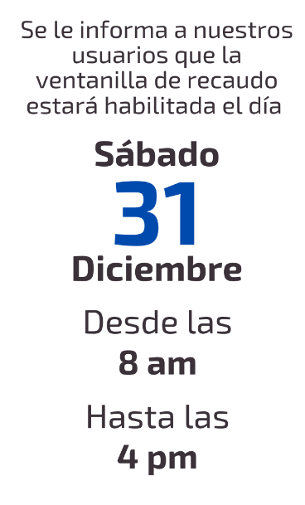
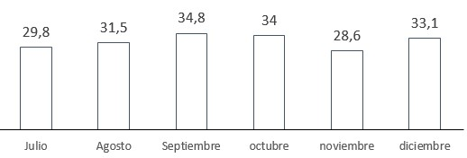
191.8 |  |  |  | Julio |  |  | 29.80
Medición anterior |  |  |  | Agosto |  |  | 31.50
1,58,7 |  |  |  | Septiembre |  |  | 34.80
Consumo m3 |  |  |  | octubre |  |  | 34.00
33.1 |  |  |  | noviembre |  |  | 28.60
Promedio mensual |  |  |  | diciembre
32.0
Estos valores son informativos y se calculan de acuerdo a la cantidad de agua captada de la quebrada durante todo el mes; el total se promedia por la cantidad de suscriptores. (ESTA INFORMACION NO INFLUYE EN EL VALOR A PAGAR DE LA FACTURA)

INFORMACIÓN TARIFARIA
Derecho de conexión |  |  | Aporte fijo/Mantenimiento |  |  |  |  |  | Aporte fijo/Reconexion |  |  |  | Aporte fijo/Suspención
 | $ 100,000 |  | $ 3,000 |  |  |  |  |  | $ 8,000 |  |  |  | $ 8,000
Recargo por mora |  |  | Aporte fijo/Mensual/Uni |  |  |  |  |  | Aporte fijo/Mensual/Bi |  |  |  | Aporte fijo/Mensual/Mul
$ 500 |  |  | $ 8,000 |  |  |  |  |  | $ 16,000 |  |  |  | Cargo fijo * cant predios
ESTOS VALORES SON INFORMATIVOS, NO ESTAN INCLUIDOS DENTRO DEL TOTAL A PAGAR EN LA FACTURA

Para cualquier acto de reclamacion, debera presentar la factura anterior con la que realizo el pago con sellos oficiales o tikect de pago.
 |  |  |  |  |  |  |  |  |  | FACTURAS VENCIDAS |  |  |  |  | FECHAS DE PROCEDIMIENTO
 |  |  |  |  |  |  |  |  |  |  |  |  |  |  | Fecha de expedición

 |  |  |  |  |  |  |  |  |  |  |  |  |  |  | Fecha de pago

 | Presidente y Representante legal |  |  |  |  |  |  |  |  |  |  |  |  |  | Fecha de suspensión
 | sector centro cs 360c - caseta acueducto comunitario |  |  |  |  |  |  | Empresa comunitaria de acueducto y alcantarillado de caimalito

 |  |  |  |  |  |  |  |  |  |  |  |  |  |  | TOTAL A PAGAR |  |  |  |  |  | $ 0
 | 3145754528 - 3215546528 |  |  |  |  |  |  | emp.acueducto.caimalito@gmail.com

